Sheet1
Substructure | Substructure in Molecule | Compound ID | Activity label | p_value | Compounds with substr. | Comp. with substr. active | Comp. with substr. inactive
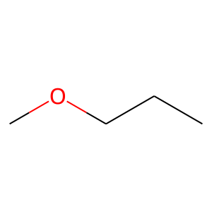 | 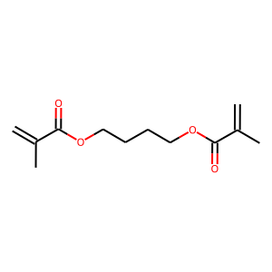 | 0 | 0 | 6.2135649519E-08 | 97 | 6 | 91
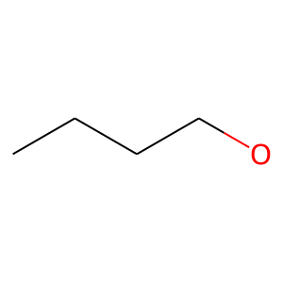 |  | 0 | 0 | 0.0039485912819 | 91 | 12 | 79
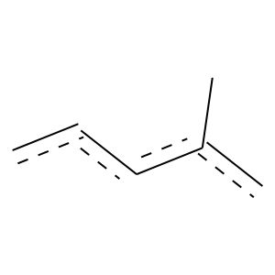 | 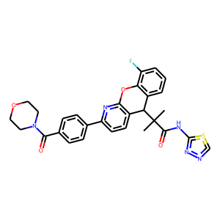 | 1 | 1 | 3.4886129379E-85 | 243 | 228 | 15
 |  | 1 | 1 | 5.1537611095E-30 | 83 | 79 | 4
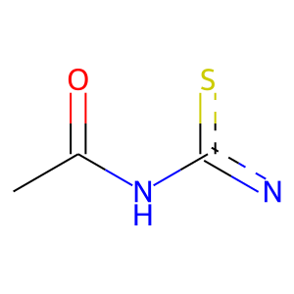 |  | 1 | 1 | 1.9700802266E-38 | 94 | 92 | 2
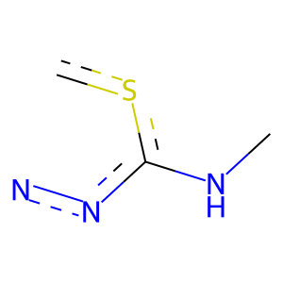 |  | 1 | 1 | 2.0037915649E-26 | 68 | 66 | 2
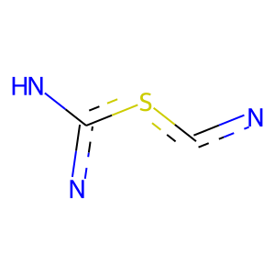 |  | 1 | 1 | 2.0037915649E-26 | 68 | 66 | 2
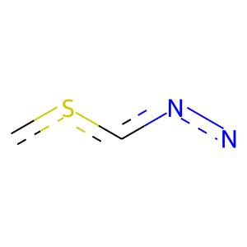 |  | 1 | 1 | 2.0037915649E-26 | 68 | 66 | 2
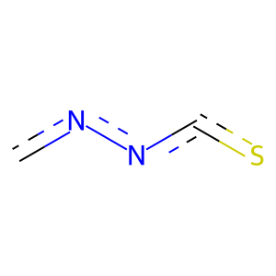 |  | 1 | 1 | 2.0037915649E-26 | 68 | 66 | 2
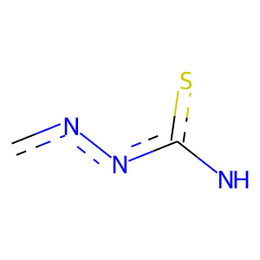 |  | 1 | 1 | 2.0037915649E-26 | 68 | 66 | 2
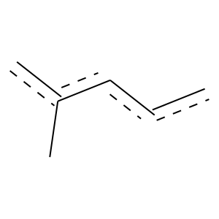 |  | 1 | 1 | 2.7375390083E-19 | 94 | 77 | 17
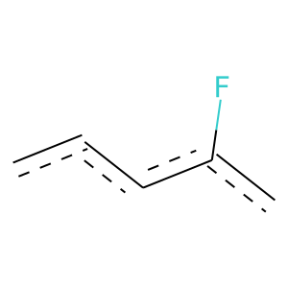 |  | 1 | 1 | 5.9720428902E-07 | 58 | 42 | 16
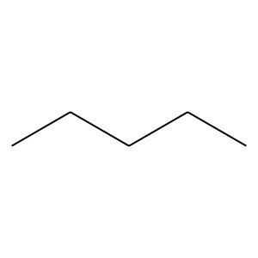 | 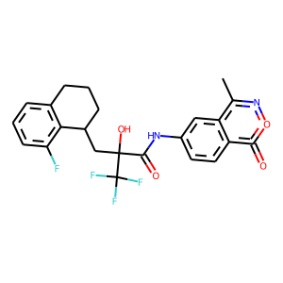 | 3 | 1 | 7.4704928858E-22 | 71 | 65 | 6
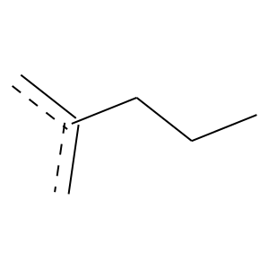 |  | 3 | 1 | 8.9638075375E-11 | 55 | 45 | 10
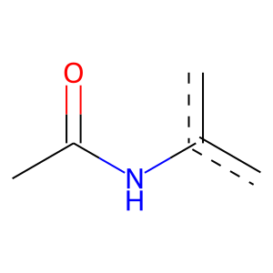 |  | 3 | 1 | 0 | 57 | 57 | 0
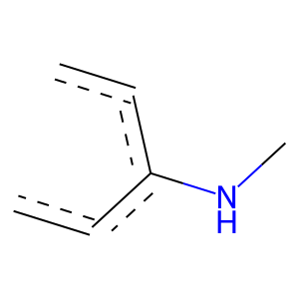 |  | 3 | 1 | 1.1676057762E-15 | 105 | 79 | 26
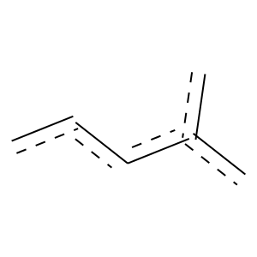 |  | 3 | 1 | 5.7779368038E-12 | 79 | 60 | 19
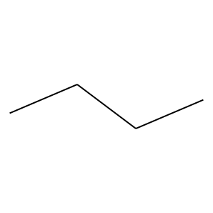 | 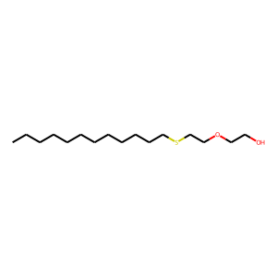 | 5 | 0 | 2.5232540242E-28 | 482 | 51 | 431
 |  | 5 | 0 | 5.5808992071E-23 | 303 | 24 | 279
 |  | 5 | 0 | 3.9793078957E-26 | 331 | 25 | 306
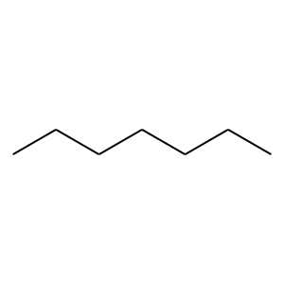 |  | 5 | 0 | 2.5561542002E-22 | 223 | 11 | 212
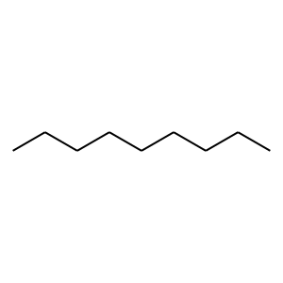 |  | 5 | 0 | 1.4191066503E-14 | 134 | 5 | 129
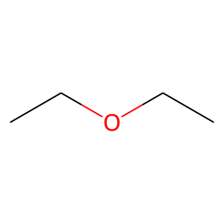 |  | 5 | 0 | 4.5128265239E-09 | 71 | 1 | 70
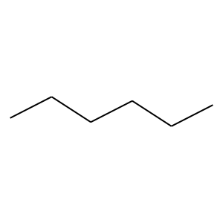 | 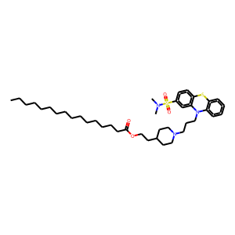 | 7 | 0 | 4.8642525004E-20 | 249 | 18 | 231
 |  | 7 | 0 | 1.7264083073E-17 | 191 | 11 | 180
 |  | 7 | 0 | 9.9496115364E-13 | 135 | 7 | 128
 |  | 7 | 0 | 1.6911277509E-05 | 63 | 3 | 60
 |  | 7 | 0 | 2.0014829902E-10 | 101 | 4 | 97
 |  | 7 | 0 | 9.9939345819E-13 | 147 | 9 | 138
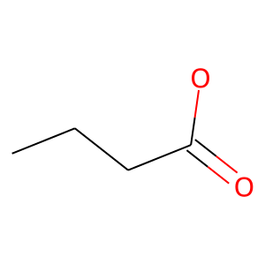 |  | 7 | 0 | 1.8251604118E-07 | 88 | 5 | 83
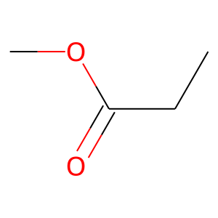 |  | 7 | 0 | 9.3527703646E-11 | 89 | 2 | 87
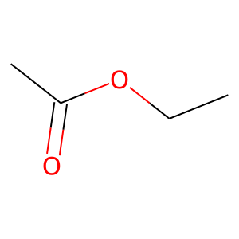 |  | 7 | 0 | 3.156673476E-07 | 60 | 1 | 59
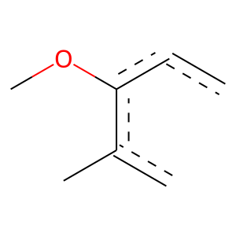 | 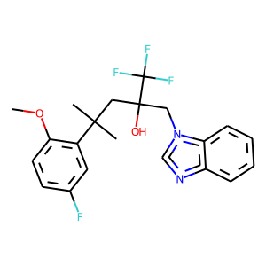 | 9 | 1 | 1.3448149942E-10 | 88 | 63 | 25
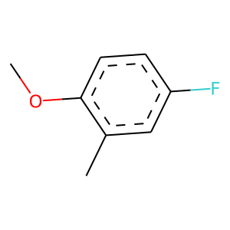 |  | 9 | 1 | 1.289024174E-09 | 85 | 60 | 25
 |  | 9 | 1 | 3.3681134154E-168 | 599 | 529 | 70
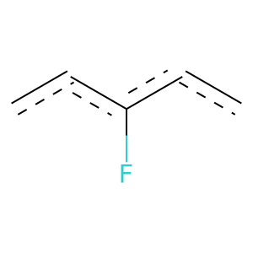 |  | 9 | 1 | 1.3807708345E-41 | 215 | 172 | 43
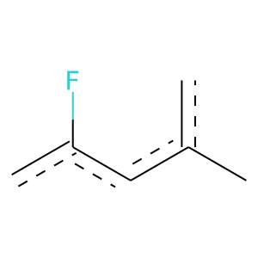 |  | 9 | 1 | 1.7758066993E-20 | 123 | 95 | 28
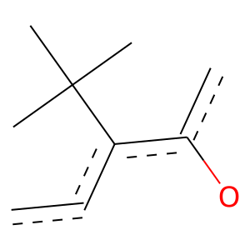 |  | 9 | 1 | 1.3448149942E-10 | 88 | 63 | 25
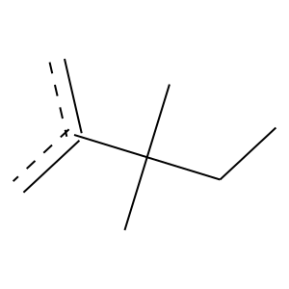 |  | 9 | 1 | 8.0563393038E-35 | 161 | 133 | 28
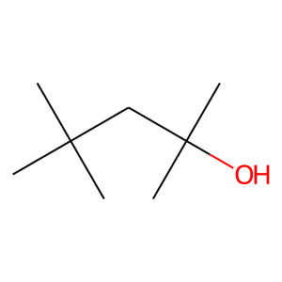 |  | 9 | 1 | 2.486071169E-31 | 152 | 124 | 28
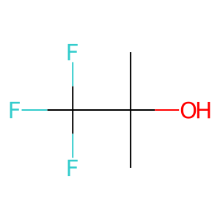 |  | 9 | 1 | 2.8874751726E-53 | 207 | 179 | 28
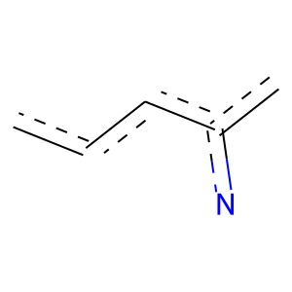 |  | 9 | 1 | 3.1847099907E-13 | 87 | 66 | 21
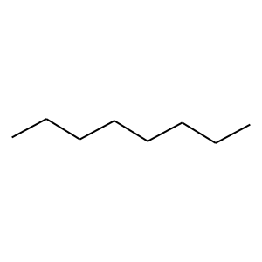 | 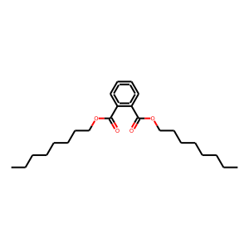 | 12 | 0 | 5.3276935319E-16 | 175 | 10 | 165
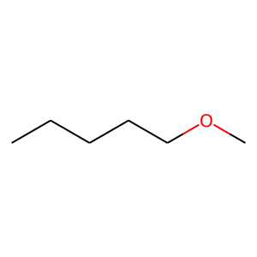 |  | 12 | 0 | 9.2333779174E-05 | 52 | 2 | 50
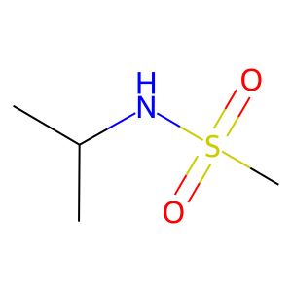 | 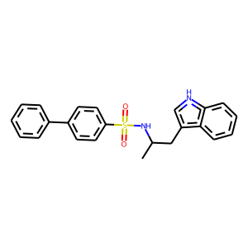 | 15 | 1 | 6.5212201139E-17 | 73 | 62 | 11
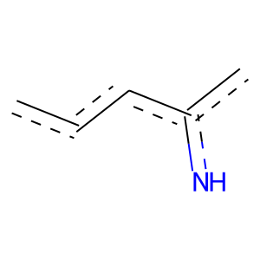 |  | 15 | 1 | 1.4353393537E-13 | 57 | 49 | 8
 | 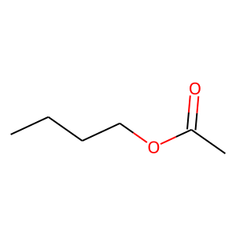 | 17 | 0 | 0.00056385007139 | 53 | 3 | 50
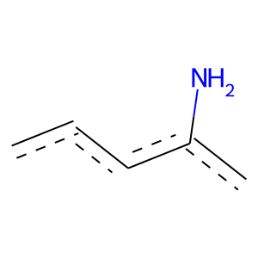 | 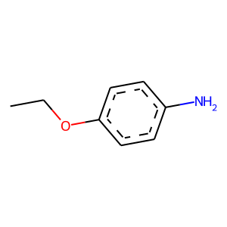 | 19 | 0 | 8.3018375926E-06 | 93 | 8 | 85
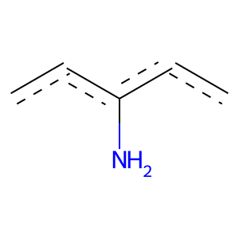 |  | 19 | 0 | 0.00023697599973 | 72 | 6 | 66
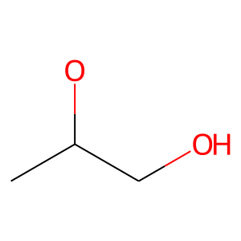 |  | 20 | 0 | 0.00061213156649 | 69 | 6 | 63
 |  | 20 | 0 | 0.034298255753 | 51 | 5 | 46
 |  | 21 | 1 | 8.0060695913E-155 | 357 | 352 | 5
 |  | 21 | 1 | 1.151999678E-14 | 57 | 50 | 7
 |  | 21 | 1 | 5.4364538414E-11 | 65 | 51 | 14
 |  | 21 | 1 | 2.4600906984E-13 | 59 | 50 | 9
 |  | 33 | 0 | 0.010760990947 | 125 | 21 | 104
 |  | 34 | 0 | 0.00044667088159 | 70 | 6 | 64
 |  | 35 | 0 | 0.00079066758027 | 63 | 5 | 58
 |  | 39 | 1 | 1.2098139781E-60 | 150 | 146 | 4
 |  | 40 | 1 | 7.0320883493E-85 | 252 | 234 | 18
 |  | 40 | 1 | 0 | 55 | 55 | 0
 |  | 40 | 1 | 0 | 77 | 77 | 0
 |  | 40 | 1 | 0 | 75 | 75 | 0
 |  | 40 | 1 | 0 | 76 | 76 | 0
 |  | 40 | 1 | 0 | 75 | 75 | 0
 |  | 40 | 1 | 5.5359235261E-32 | 76 | 75 | 1
 |  | 40 | 1 | 2.4412515641E-45 | 152 | 137 | 15
 |  | 40 | 1 | 1.4889396751E-11 | 93 | 67 | 26
 |  | 42 | 1 | 1.5948877658E-24 | 60 | 59 | 1
 |  | 42 | 1 | 0 | 170 | 170 | 0
 |  | 42 | 1 | 0 | 146 | 146 | 0
 |  | 42 | 1 | 0 | 146 | 146 | 0
 |  | 42 | 1 | 0 | 146 | 146 | 0
 |  | 42 | 1 | 0 | 146 | 146 | 0
 |  | 42 | 1 | 0 | 147 | 147 | 0
 |  | 42 | 1 | 2.3127231424E-149 | 336 | 333 | 3
 |  | 42 | 1 | 1.3024139523E-135 | 344 | 332 | 12
 |  | 42 | 1 | 2.5633207051E-134 | 299 | 297 | 2
 |  | 42 | 1 | 1.1332961783E-133 | 404 | 373 | 31
 |  | 47 | 1 | 1.3448149942E-10 | 88 | 63 | 25
 |  | 47 | 1 | 1.289024174E-09 | 85 | 60 | 25
 |  | 47 | 1 | 6.9086491531E-12 | 94 | 68 | 26
 |  | 47 | 1 | 2.1378943873E-19 | 120 | 92 | 28
 |  | 47 | 1 | 1.289024174E-09 | 85 | 60 | 25
 |  | 47 | 1 | 1.289024174E-09 | 85 | 60 | 25
 |  | 47 | 1 | 0 | 101 | 101 | 0
 |  | 47 | 1 | 0 | 78 | 78 | 0
 |  | 47 | 1 | 0 | 93 | 93 | 0
 |  | 57 | 1 | 7.3650129922E-13 | 70 | 56 | 14
 |  | 58 | 1 | 4.0164688591E-73 | 181 | 176 | 5
 |  | 58 | 1 | 4.092518735E-20 | 64 | 59 | 5
 |  | 58 | 1 | 1.4921303029E-20 | 65 | 60 | 5
 |  | 58 | 1 | 1.6934157698E-17 | 58 | 53 | 5
 |  | 58 | 1 | 1.1217728255E-21 | 124 | 97 | 27
 |  | 60 | 1 | 1.3471908781E-25 | 110 | 93 | 17
 |  | 60 | 1 | 1.2327475419E-29 | 120 | 103 | 17
 |  | 60 | 1 | 0 | 95 | 95 | 0
 |  | 60 | 1 | 0 | 66 | 66 | 0
 |  | 62 | 0 | 1.4678453441E-06 | 56 | 1 | 55
 |  | 62 | 0 | 7.7223349874E-07 | 65 | 2 | 63
 |  | 64 | 1 | 0 | 87 | 87 | 0
 |  | 64 | 1 | 0 | 87 | 87 | 0
 |  | 72 | 1 | 1.3093634445E-134 | 403 | 373 | 30
 |  | 74 | 1 | 9.973115164E-72 | 174 | 170 | 4
 |  | 74 | 1 | 0 | 108 | 108 | 0
 |  | 74 | 1 | 0 | 108 | 108 | 0
 |  | 74 | 1 | 0 | 105 | 105 | 0
 |  | 74 | 1 | 0 | 88 | 88 | 0
 |  | 74 | 1 | 0 | 93 | 93 | 0
 |  | 74 | 1 | 0 | 97 | 97 | 0
 |  | 74 | 1 | 0 | 108 | 108 | 0
 |  | 74 | 1 | 9.0394427351E-74 | 190 | 183 | 7
 |  | 74 | 1 | 0 | 109 | 109 | 0
 |  | 74 | 1 | 0 | 84 | 84 | 0
 |  | 74 | 1 | 2.4868824328E-29 | 78 | 75 | 3
 |  | 74 | 1 | 2.1817689778E-48 | 147 | 136 | 11
 |  | 74 | 1 | 2.6859958255E-21 | 116 | 92 | 24
 |  | 74 | 1 | 5.7037529507E-08 | 61 | 45 | 16
 |  | 74 | 1 | 3.2879891399E-07 | 63 | 45 | 18
 |  | 75 | 1 | 2.6905110656E-16 | 74 | 62 | 12
 |  | 75 | 1 | 2.6370574489E-19 | 68 | 61 | 7
 |  | 78 | 1 | 1.9756786421E-134 | 294 | 293 | 1
 |  | 78 | 1 | 2.580754543E-64 | 145 | 144 | 1
 |  | 78 | 1 | 0 | 116 | 116 | 0
 |  | 78 | 1 | 0 | 117 | 117 | 0
 |  | 78 | 1 | 0 | 125 | 125 | 0
 |  | 78 | 1 | 0 | 125 | 125 | 0
 |  | 78 | 1 | 0 | 118 | 118 | 0
 |  | 81 | 1 | 4.2647004251E-17 | 100 | 78 | 22
 |  | 82 | 1 | 3.0822793998E-13 | 98 | 72 | 26
 |  | 88 | 1 | 2.2986962764E-08 | 51 | 40 | 11
 |  | 88 | 1 | 3.9661275724E-23 | 57 | 56 | 1
 |  | 88 | 1 | 0 | 117 | 117 | 0
 |  | 88 | 1 | 0 | 118 | 118 | 0
 |  | 88 | 1 | 0 | 116 | 116 | 0
 |  | 88 | 1 | 0 | 114 | 114 | 0
 |  | 88 | 1 | 0 | 110 | 110 | 0
 |  | 88 | 1 | 2.4684748315E-56 | 128 | 127 | 1
 |  | 95 | 1 | 8.0567348824E-27 | 97 | 86 | 11
 |  | 95 | 1 | 1.822801615E-24 | 80 | 73 | 7
 |  | 95 | 1 | 2.4711722157E-25 | 82 | 75 | 7
 |  | 95 | 1 | 5.4295655793E-17 | 102 | 79 | 23
 |  | 95 | 1 | 6.9295296738E-21 | 88 | 75 | 13
 |  | 95 | 1 | 5.3289643607E-32 | 161 | 130 | 31
 |  | 95 | 1 | 1.6934157698E-17 | 58 | 53 | 5
 |  | 96 | 1 | 0 | 147 | 147 | 0
 |  | 96 | 1 | 0 | 147 | 147 | 0
 |  | 96 | 1 | 0 | 146 | 146 | 0
 |  | 96 | 1 | 0 | 146 | 146 | 0
 |  | 96 | 1 | 0 | 146 | 146 | 0
 |  | 96 | 1 | 0 | 146 | 146 | 0
 |  | 98 | 1 | 1.2213732634E-18 | 51 | 49 | 2
 |  | 98 | 1 | 4.5359464408E-22 | 62 | 59 | 3
 |  | 98 | 1 | 8.3786080233E-34 | 84 | 82 | 2
 |  | 98 | 1 | 1.4188527465E-17 | 52 | 49 | 3
 |  | 98 | 1 | 7.3926590183E-46 | 110 | 108 | 2
 |  | 98 | 1 | 0 | 105 | 105 | 0
 |  | 98 | 1 | 0 | 100 | 100 | 0
 |  | 98 | 1 | 0 | 79 | 79 | 0
 |  | 98 | 1 | 0 | 97 | 97 | 0
 |  | 98 | 1 | 0 | 83 | 83 | 0
 |  | 98 | 1 | 2.5778855595E-08 | 62 | 46 | 16
 |  | 98 | 1 | 9.4243571046E-23 | 60 | 58 | 2
 |  | 98 | 1 | 1.3211510367E-49 | 126 | 122 | 4
 |  | 99 | 1 | 1.33829533E-23 | 78 | 71 | 7
 |  | 99 | 1 | 1.822801615E-24 | 80 | 73 | 7
 |  | 99 | 1 | 6.7153356708E-25 | 81 | 74 | 7
 |  | 99 | 1 | 6.7153356708E-25 | 81 | 74 | 7
 |  | 100 | 1 | 7.8801859522E-19 | 58 | 54 | 4
 |  | 103 | 1 | 0 | 72 | 72 | 0
 |  | 103 | 1 | 0 | 100 | 100 | 0
 |  | 103 | 1 | 0 | 79 | 79 | 0
 |  | 108 | 1 | 0 | 63 | 63 | 0
 |  | 108 | 1 | 0 | 58 | 58 | 0
 |  | 108 | 1 | 0 | 57 | 57 | 0
 |  | 108 | 1 | 0 | 52 | 52 | 0
 |  | 108 | 1 | 5.4335650442E-21 | 66 | 61 | 5
 |  | 108 | 1 | 0 | 71 | 71 | 0
 |  | 108 | 1 | 0 | 69 | 69 | 0
 |  | 108 | 1 | 4.7926861565E-25 | 65 | 63 | 2
 |  | 108 | 1 | 2.0037915649E-26 | 68 | 66 | 2
 |  | 108 | 1 | 2.0037915649E-26 | 68 | 66 | 2
 |  | 111 | 0 | 0 | 59 | 0 | 59
 |  | 114 | 1 | 0 | 73 | 73 | 0
 |  | 114 | 1 | 0 | 72 | 72 | 0
 |  | 114 | 1 | 0 | 77 | 77 | 0
 |  | 120 | 1 | 0 | 146 | 146 | 0
 |  | 120 | 1 | 0 | 146 | 146 | 0
 |  | 120 | 1 | 8.7536692853E-28 | 67 | 66 | 1
 |  | 120 | 1 | 0 | 52 | 52 | 0
 |  | 124 | 0 | 0.00016014115646 | 98 | 11 | 87
 |  | 126 | 1 | 1.8275663427E-20 | 55 | 53 | 2
 |  | 141 | 1 | 0 | 71 | 71 | 0
 |  | 141 | 1 | 4.0762384651E-30 | 72 | 71 | 1
 |  | 141 | 1 | 0 | 72 | 72 | 0
 |  | 141 | 1 | 1.4461903217E-37 | 96 | 93 | 3
 |  | 141 | 1 | 2.5411011686E-35 | 114 | 104 | 10
 |  | 141 | 1 | 1.822801615E-24 | 80 | 73 | 7
 |  | 141 | 1 | 1.663721884E-37 | 92 | 90 | 2
 |  | 143 | 1 | 0 | 77 | 77 | 0
 |  | 162 | 1 | 9.1180160281E-26 | 118 | 98 | 20
 |  | 162 | 1 | 1.0684809617E-67 | 173 | 167 | 6
 |  | 162 | 1 | 0 | 124 | 124 | 0
 |  | 162 | 1 | 0 | 57 | 57 | 0
 |  | 162 | 1 | 0 | 57 | 57 | 0
 |  | 162 | 1 | 0 | 59 | 59 | 0
 |  | 162 | 1 | 0 | 57 | 57 | 0
 |  | 162 | 1 | 0 | 124 | 124 | 0
 |  | 162 | 1 | 0 | 126 | 126 | 0
 |  | 162 | 1 | 0 | 155 | 155 | 0
 |  | 162 | 1 | 0 | 155 | 155 | 0
 |  | 164 | 1 | 0 | 53 | 53 | 0
 |  | 164 | 1 | 3.7600048968E-10 | 76 | 56 | 20
 |  | 164 | 1 | 4.4061890699E-15 | 58 | 51 | 7
 |  | 164 | 1 | 3.373881396E-22 | 55 | 54 | 1
 |  | 164 | 1 | 6.397443783E-26 | 63 | 62 | 1
 |  | 164 | 1 | 0 | 72 | 72 | 0
 |  | 164 | 1 | 0 | 51 | 51 | 0
 |  | 164 | 1 | 0 | 67 | 67 | 0
 |  | 164 | 1 | 0 | 66 | 66 | 0
 |  | 164 | 1 | 0 | 67 | 67 | 0
 |  | 164 | 1 | 0 | 71 | 71 | 0
 |  | 164 | 1 | 0 | 68 | 68 | 0
 |  | 164 | 1 | 0 | 69 | 69 | 0
 |  | 164 | 1 | 2.9921722834E-28 | 68 | 67 | 1
 |  | 168 | 1 | 2.2054162424E-22 | 66 | 62 | 4
 |  | 169 | 1 | 9.9049628691E-09 | 61 | 46 | 15
 |  | 175 | 1 | 2.4315762606E-20 | 51 | 50 | 1
 |  | 175 | 1 | 0 | 84 | 84 | 0
 |  | 176 | 1 | 0 | 55 | 55 | 0
 |  | 176 | 1 | 0 | 55 | 55 | 0
 |  | 176 | 1 | 0 | 56 | 56 | 0
 |  | 179 | 0 | 0.00050075864877 | 59 | 4 | 55
 |  | 184 | 1 | 6.2581033922E-06 | 57 | 40 | 17
 |  | 184 | 1 | 0 | 59 | 59 | 0
 |  | 204 | 1 | 0 | 57 | 57 | 0
 |  | 204 | 1 | 0 | 57 | 57 | 0
 |  | 204 | 1 | 0 | 124 | 124 | 0
 |  | 204 | 1 | 0 | 126 | 126 | 0
 |  | 204 | 1 | 0 | 124 | 124 | 0
 |  | 204 | 1 | 0 | 57 | 57 | 0
 |  | 204 | 1 | 0 | 124 | 124 | 0
 |  | 211 | 1 | 0 | 72 | 72 | 0
 |  | 211 | 1 | 0 | 82 | 82 | 0
 |  | 211 | 1 | 0 | 75 | 75 | 0
 |  | 223 | 1 | 0 | 66 | 66 | 0
 |  | 223 | 1 | 0 | 66 | 66 | 0
 |  | 223 | 1 | 0 | 66 | 66 | 0
 |  | 223 | 1 | 0 | 124 | 124 | 0
 |  | 239 | 1 | 5.3459224331E-14 | 73 | 59 | 14
 |  | 255 | 1 | 0 | 64 | 64 | 0
 |  | 255 | 1 | 0 | 54 | 54 | 0
 |  | 255 | 1 | 0 | 65 | 65 | 0
 |  | 255 | 1 | 0 | 80 | 80 | 0
 |  | 255 | 1 | 0 | 79 | 79 | 0
 |  | 255 | 1 | 0 | 74 | 74 | 0
 |  | 255 | 1 | 0 | 65 | 65 | 0
 |  | 255 | 1 | 0 | 65 | 65 | 0
 |  | 255 | 1 | 0 | 105 | 105 | 0
 |  | 255 | 1 | 0 | 108 | 108 | 0
 |  | 255 | 1 | 0 | 108 | 108 | 0
 |  | 255 | 1 | 0 | 80 | 80 | 0
 |  | 255 | 1 | 0 | 80 | 80 | 0
 |  | 255 | 1 | 0 | 80 | 80 | 0
 |  | 255 | 1 | 0 | 88 | 88 | 0
 |  | 255 | 1 | 0 | 79 | 79 | 0
 |  | 273 | 1 | 0 | 53 | 53 | 0
 |  | 274 | 1 | 2.4315762606E-20 | 51 | 50 | 1
 |  | 290 | 1 | 1.33829533E-23 | 78 | 71 | 7
 |  | 298 | 1 | 0 | 78 | 78 | 0
 |  | 298 | 1 | 0 | 80 | 80 | 0
 |  | 298 | 1 | 0 | 78 | 78 | 0
 |  | 328 | 1 | 0 | 59 | 59 | 0
 |  | 345 | 1 | 0 | 57 | 57 | 0
 |  | 345 | 1 | 0 | 60 | 60 | 0
 |  | 345 | 1 | 0 | 60 | 60 | 0
 |  | 345 | 1 | 0 | 65 | 65 | 0
 |  | 345 | 1 | 0 | 78 | 78 | 0
 |  | 345 | 1 | 0 | 65 | 65 | 0
 |  | 345 | 1 | 0 | 65 | 65 | 0
 |  | 391 | 1 | 0 | 66 | 66 | 0
 |  | 391 | 1 | 0 | 65 | 65 | 0
 |  | 391 | 1 | 0 | 66 | 66 | 0
 |  | 391 | 1 | 0 | 60 | 60 | 0
 |  | 453 | 0 | 4.9159794792E-06 | 60 | 2 | 58
 |  | 460 | 1 | 0 | 53 | 53 | 0
 |  | 460 | 1 | 0 | 64 | 64 | 0
 |  | 460 | 1 | 0 | 64 | 64 | 0
 |  | 487 | 1 | 0 | 57 | 57 | 0
 |  | 524 | 1 | 0 | 66 | 66 | 0
 |  | 524 | 1 | 8.2870924288E-09 | 59 | 45 | 14
 |  | 539 | 1 | 3.373881396E-22 | 55 | 54 | 1
 |  | 539 | 1 | 5.4609859868E-25 | 61 | 60 | 1
 |  | 539 | 1 | 1.5948877658E-24 | 60 | 59 | 1
 |  | 539 | 1 | 1.1569577507E-22 | 56 | 55 | 1
 |  | 539 | 1 | 8.70397015E-30 | 79 | 76 | 3
 |  | 539 | 1 | 8.70397015E-30 | 79 | 76 | 3
 |  | 539 | 1 | 5.4609859868E-25 | 61 | 60 | 1
 |  | 544 | 1 | 0 | 51 | 51 | 0

